Plan1
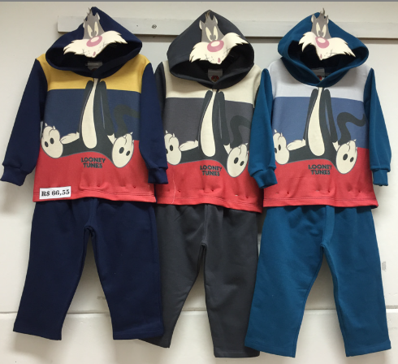
DADOS TÉCNICOS |  |  |  |  |  | INFORMAÇÕES
PRIMEIROS PASSOS LOONEY TUNES
Ref: | Descrição | Tam. | Cores | Setas | Imagem | Fotografar Também | Lookbook Cor | Correções
83015 | Conjunto Moletom Penteado | 01-02-03 | 1- Marinho | Aplique Estampado |  | ________ | 1- Marinho
 |  |  | 2- Rock
 |  |  | 3-Petróleo
83016 | Camiseta Meia Malha Penteada | 01-02-03 | 1-Fogo |  |  | ________ | 1- Fogo
 |  |  | 2-Branco
 |  |  | 3- Galaxi
83017 | Camiseta Meia Malha Penteada | 01-02-03 | 1-Off Mescla | Estampa Gel |  | ________ | 1- Off Mescla
 |  |  | 2- Hawai
 |  |  | 3- Aura

INFANTIL LOONEY TUNES
83018 | Jaqueta Moletom Penteado | 4-6-8-10 | 1- | Estampa Gel |  | ________
 |  |  | 2-
 |  |  | 3-
83019 | Camiseta Meia Malha Penteada | 4-6-8-10 | 1- Galaxi | Estampa Plastisol |  |  | 1- Galaxi
 |  |  | 2- Mescla
 |  |  | 3- Branco
83020 | Camiseta Meia Malha Penteada | 4-6-8-10 | 1- Off Mescla |  |  |  | 1- Off Mescla
 |  |  | 2- Hawai
 |  |  | 3- Páprica

